Накладная-№3
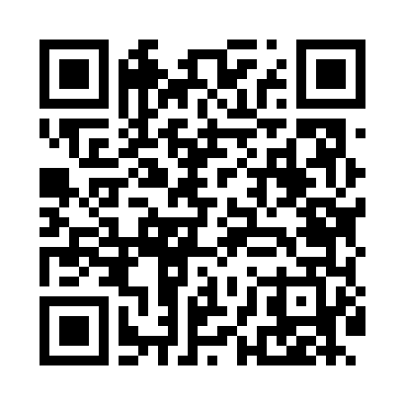
Номер товарно-транспортной накладной: |  |  | Торговый представитель: Amriyev Muhammad
Поставщик: Toshkent falcon fly 2 |  |  | Телефон торгового представителя: +998972880505
Дата отгрузки: 25.12.2025 |  |  | Контрагент: """" Klient
Дата консигнации: |  |  | Адрес:
Доставщик: |  |  | Телефон:
Телефон доставщика:
Время заказа: 25.12.2025 12:57:17
№ | Штрих-код | Название товаров (работ,услуг) | Количество | Количество в кейсе | Цена | Сумма
 |  |  | 61 |  |  | 159.8
1 | 6972518423241 | Защитная самоклеющиеся пленка, в рулонах 30*1 20CM DB-35-56 | 40 | 40 шт. | 1.20 | 48
2 | 6920240023284 | Коврики напольные для ванной комнаты 80*120CM В большой каропке 30 шт XP-23-28 | 5 | 5 шт. | 9.20 | 46
3 | 6850196981034 | Коврики напольные для ванной комнаты, 58×88 с м, DB-98-103 | 10 | 10 шт. | 4.30 | 43
4 | 6920240023277 | Коврики напольные для ванной комнаты 50*80CM XP-23-27 | 6 | 6 шт. | 3.80 | 22.80
Итого: 159.8$|->UZS: 1,997,500.00

